상품제안서
GEO요가매트 | 상품코드: F07007

 |  |  |  |  |  |  | 02-412-0044 | www.easy1.co.kr
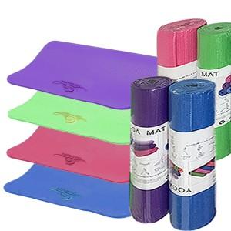

【상세/제작정보】 | 인쇄 기본사이즈(약 15cm*4cm)

【인쇄/포장옵션】 | 실크 / OPP(비닐)

【공급단가】 | 수량 | 100~ | 300~ | 500~ | 1,000~ | 3,000~
*VAT별도 | 단가 | 8,770원 | 8,450원 | 8,120원 | 7,800원 | 7,600원

【상품 URL】 | http://www.easy1.co.kr/src/goods_detail.php?gdno=7007

